Titel
 | 
Statistischer
Bericht

 | B VII 2-1 – 5j / 26

 | Wahlen zum 20. Abgeordnetenhaus von Berlin und zu den Bezirksverordnetenversammlungen am 20. September 2026

 | Vorwahldaten, Strukturdaten

01 - Mitte 07 - Tempelhof-Schöneberg
02 - Friedrichshain-Kreuzberg 08 - Neukölln
03 - Pankow 09 - Treptow-Köpenick
04 - Charlottenburg-Wilmersdorf 10 - Marzahn-Hellersdorf
05 - Spandau 11 - Lichtenberg
06 - Steglitz-Zehlendorf 12 - Reinickendorf

Inhaltsverzeichnis
Statistischer
Bericht
B VII 2-1 – 5j / 26
Inhaltsverzeichnis
 |  | Seite

 | Metadaten zu den Wahlen zum Abgeordnetenhaus von Berlin und zu den Bezirksverordnetenversammlungen
 | (externer Link)

 | Wahlkreise im Land Berlin für die Wahl zum Abgeordnetenhaus 2026 | 4
 | Tabellen

1 | Wahlergebnisse
1.1 | Ergebnisse der Wahl zum Abgeordnetenhaus 2023, der Bundestagswahl 2025 sowie
 | der Europawahl 2024 im Land Berlin | 5
1.2 | Ergebnis der Wahl zum Abgeordnetenhaus von Berlin am 12. Februar 2023 nach Bezirken
 | – Erststimmen – | 6
1.3 | Ergebnis der Wahl zum Abgeordnetenhaus von Berlin am 12. Februar 2023 nach Bezirken
 | – Zweitstimmen – | 6
1.4 | Mandate für das Abgeordnetenhaus von Berlin nach der Wahl am 12. Februar 2023
 | nach Bezirken und Parteien | 7
1.5 | Zweitstimmenanteile ausgewählter Parteien bei den Wahlen
 | zum Abgeordnetenhaus von Berlin 1990 bis 2023 | 7
1.6 | Ergebnis der Wahl zum Abgeordnetenhaus von Berlin am 12. Februar 2023 in der
 | Wahlgebietseinteilung 2026 nach Bezirken, Wahlkreisen und Parteien – Zweitstimmen – | 8
1.7 | Ergebnis der Bundestagswahl am 23. Februar 2025 nach Bezirken und Parteien – Zweitstimmen – | 11
1.8 | Ergebnis der Bundestagswahl am 23. Februar 2025 in der Wahlgebietseinteilung 2026
 | nach Bezirken, Wahlkreisen und Parteien – Zweitstimmen – | 12

2 | Strukturdaten des Landes Berlin
2.1 | Melderechtlich registrierte Einwohnerinnen und Einwohner am Ort der Hauptwohnung in Berlin
 | am 31. Dezember 2025 nach Bezirken, Wahlkreisen, Staatsangehörigkeit und Alter | 15
2.2 | Melderechtlich registrierte Deutsche und Unionsbürgerinnen und Unionsbürger im Alter
 | von 16 und mehr Jahren am Ort der Hauptwohnung in Berlin am
 | 31. Dezember 2025 (BVV-Wahlberechtigte) nach Bezirken und Wahlkreisen | 18
2.3 | Melderechtlich registrierte Deutsche im Alter von 16 und mehr Jahren am Ort der Hauptwohnung in Berlin
 | am 31. Dezember 2025 (AGH-Wahlberechtigte) nach Bezirken, Wahlkreisen und Altersgruppen | 21
2.4 | Melderechtlich registrierte Deutsche im Alter von 16 und mehr Jahren am Ort der Hauptwohnung in Berlin
 | am 31. Dezember 2025 nach Bezirken, Wahlkreisen und ausgewählten Merkmalen | 24
2.5 | Melderechtlich registrierte Einwohnerinnen und Einwohner unter 65 Jahren in SGB II - Bedarfs-
 | gemeinschaften ("Bürgergeld") am Ort der Hauptwohnung in Berlin am 31. Dezember 2024
 | nach Bezirken und Wahlkreisen | 27
2.6 | Melderechtlich registrierte Unionsbürgerinnen und Unionsbürger im Alter von 16 und mehr Jahren
 | am Ort der Hauptwohnung in Berlin am 31. Dezember 2025 nach Bezirken und Staatsangehörigkeit | 30

AGH-Wahlkreise 2026
Wahlkreise im Land Berlin für die Wahl zum Abgeordnetenhaus 2026

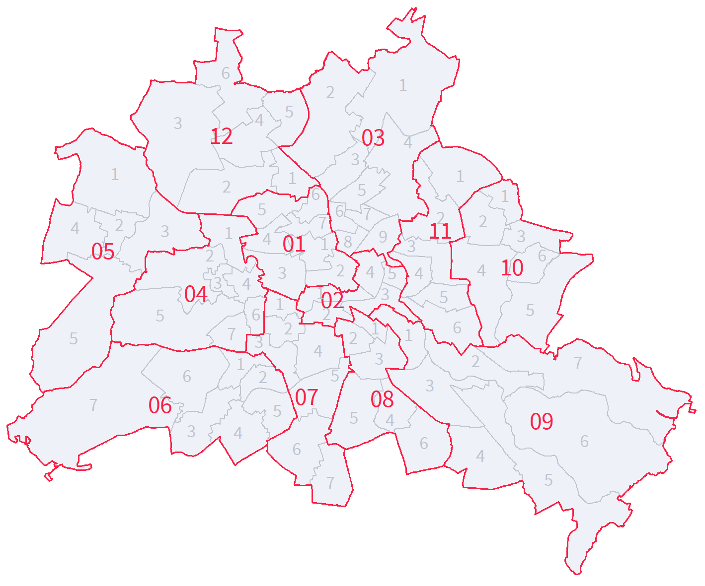

11

 | Bezirk | Name
 | 01 | Mitte
 | 02 | Friedrichshain-Kreuzberg
 | 03 | Pankow
 | 04 | Charlottenburg-Wilmersdorf
 | 05 | Spandau
 | 06 | Steglitz-Zehlendorf
 | 07 | Tempelhof-Schöneberg
 | 08 | Neukölln
 | 09 | Treptow-Köpenick
 | 10 | Marzahn-Hellersdorf
 | 11 | Lichtenberg
 | 12 | Reinickendorf

1.4+1.5
1 Wahlergebnisse
1.4 Mandate für das Abgeordnetenhaus von Berlin nach der Wahl am 12. Februar 2023 nach Bezirken und Parteien

Bezirk | Mandate
 | ins- ge- samt | CDU | SPD | GRÜNE | Die Linke | AfD | FDP | Überhang-mandate | Ausgleichsmandate
 |  |  |  |  |  |  |  | CDU | SPD | GRÜNE | Die Linke | AfD

Mitte | 9 | 2 | 2 | 5 | – | – | – | – | – | x | x | x
Friedrichshain-Kreuzberg | 10 | 2 | 2 | 5 | 1 | – | – | – | – | x | x | x
Pankow | 13 | 4 | 4 | 5 | – | – | – | – | 1 | x | x | x
Charlottenburg-Wilmersdorf | 10 | 6 | 3 | 1 | – | – | – | 2 | – | x | x | x
Spandau | 7 | 5 | 2 | – | – | – | – | 2 | – | x | x | x
Steglitz-Zehlendorf | 11 | 7 | 4 | – | – | – | – | 2 | 1 | x | x | x
Tempelhof-Schöneberg | 11 | 5 | 4 | 2 | – | – | – | – | 1 | x | x | x
Neukölln | 8 | 3 | 3 | 2 | – | – | – | – | 1 | x | x | x
Treptow-Köpenick | 8 | 4 | 3 | – | 1 | – | – | 1 | 1 | x | x | x
Marzahn-Hellersdorf | 8 | 4 | 2 | – | – | 2 | – | – | – | x | x | x
Lichtenberg | 8 | 4 | 2 | – | 2 | – | – | 1 | – | x | x | x
Reinickendorf | 9 | 6 | 3 | – | – | – | – | 2 | 1 | x | x | x
Landesliste¹ | 47 | x | x | 14 | 18 | 15 | x | x | x | 6 | 4 | 3
Land Berlin | 159 | 52 | 34 | 34 | 22 | 17 | – | 10 | 6 | 6 | 4 | 3
_____
1 Bei Landeslisten ist keine bezirkliche Zuordnung möglich.

1.5 Zweitstimmenanteile ausgewählter Parteien bei den Wahlen zum Abgeordnetenhaus von Berlin 1990 bis 2023

 | CDU | SPD | Die Linke | GRÜNE | FDP | AfD
1990 | 40.4 | 30.4 | 9.2 | 9.4 | 7.1
1995 | 37.4 | 23.6 | 14.6 | 13.2 | 2.5
1999 | 40.8 | 22.4 | 17.7 | 9.9 | 2.2
2001 | 23.8 | 29.7 | 22.6 | 9.1 | 9.9
2006 | 21.3 | 30.8 | 13.4 | 13.1 | 7.6
2011 | 23.3 | 28.3 | 11.7 | 17.6 | 1.8
2016 | 17.6 | 21.6 | 15.6 | 15.2 | 6.7 | 14.2
2023 | 28.2 | 18.4 | 12.2 | 18.4 | 4.6 | 9.1

 |  | Stimmanteile 1990-2023

 |  | Jahr | CDU | SPD | Die Linke | GRÜNE | FDP | AfD
 |  | 1990 | 40.4 | 30.4 | 9.2 | 9.4 | 7.1
 |  | 1995 | 37.4 | 23.6 | 14.6 | 13.2 | 2.5
 |  | 1999 | 40.8 | 22.4 | 17.7 | 9.9 | 2.2
 |  | 2001 | 23.8 | 29.7 | 22.6 | 9.1 | 9.9
 |  | 2006 | 21.3 | 30.8 | 13.4 | 13.1 | 7.6
 |  | 2011 | 23.3 | 28.3 | 11.7 | 17.6 | 1.8
 |  | 2016 | 17.6 | 21.6 | 15.6 | 15.2 | 6.7 | 14.2
 |  | 2023 | 28.2 | 18.4 | 12.2 | 18.4 | 4.6 | 9.1

